Overzicht processtappen
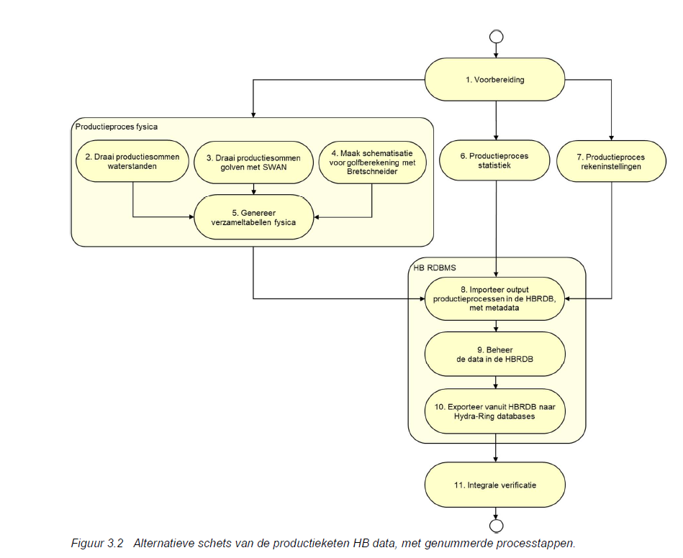
Processtappen
1. Voorbereiding
2. Productiesommen waterstanden (productieproces fysica)
3. Productiesommen golven (productieproces fysica)
4. Schematisatie Bretschneider (productieproces fysica)
5. Genereer verzameltabellen fysica (productieproces fysica)
6. Productieproces statistiek
7. Productieproces rekeninstellingen
8. Importeer output productieprocessen in HBRDB met metadata (HB RDBMS)
9. Beheer de data in de HBRDB (HB RDBMS)
10. Exporteer vanuit HBRDB naar Hydra-Ring databases (HB RDBMS)
11. Integrale verificatie

Affiliatie
Rijkswaterstaat
Deltares
HKV
Arcadis

Pseudo-code processtappen
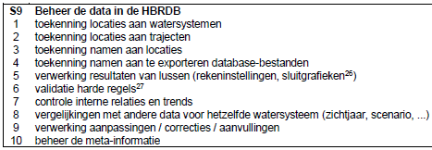
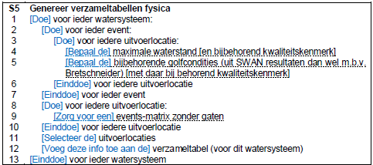
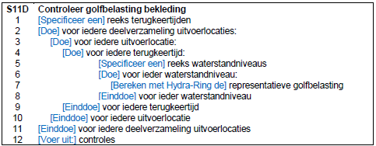
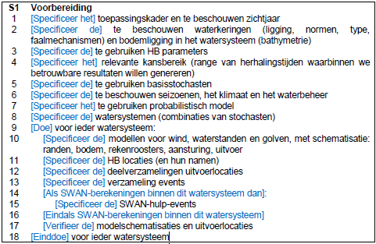
S6 en S7 niet in pseudo-code uitgeschreven

